1.IDENTIFICACION
INFORMACIÓN GENERAL |  | INFORMACIÓN DEL ESTUDIO RESPECTIVO
 |  | NODO NÚMERO |  |  |  |  | 14816
 |  | INFORME NÚMERO |  |  |  |  | 1115
CONTRATISTA | UNIÓN TEMPORAL MOVILIDAD 2014 | ORDEN DE TRABAJO No. |  |  |  |  | PROGRAMACION BASICA
 |  | FECHA DE LA ORDEN DE TRABAJO |  |  |  |  | -
 |  | FECHA DE LA TOMA DE INFORMACIÓN |  |  |  |  | 230714
 |  | DÌA DE LA SEMANA
OBJETO DEL CONTRATO | REALIZAR LA TOMA DE INFORMACIÓN DE CAMPO, COMO INSUMO DEL PROGRAMA DE MONITOREO, SEGUIMIENTO Y PLANEACIÓN DEL TRÁNSITO Y EL TRANSPORTE DE BOGOTA D.C | TIPO DE ESTUDIO |  |  |  |  | VOLÚMENES POR TIPO DE VEHÍCULO DISCRIMINANDO CAMIONES
 |  | NOMBRE DEL ARCHIVO |  |  |  |  | 14816_AK_45_X_AC_127_140723_VOL.xlsx
 |  | CÓDIGO DEL ESTUDIO |  |  |  |  | VOL
 |  | LUGAR DE LA TOMA DE INFORMACIÓN
NÚMERO DE CONTRATO | 2072-2013 | COORDENADA X |  |  |  |  | LONGITUD
 |  | COORDENADA Y |  |  |  |  | LATITUD

FECHA DE INICIO DEL CONTRATO | 22-01-2014 | PROFESIONALES RESPONSABLES
 |  | CONSULTOR (DIRECTOR) |  |  |  |  | ING. MSC. SANDRA LUCIA NAVAS TEQUIA
 |  | CONSULTOR (COORDINADOR GENERAL) |  |  |  |  | ING. MSC. LUIS FERNANDO RUBIANO BARRERO
INTERVENTORÍA | UNIVERSIDAD NACIONAL DE COLOMBIA | CONSULTOR (EXPERTO EN TRÁNSITO Y TRANSPORTE) |  |  |  |  | ING. ESP. DIANA PAOLA PARADA
 |  | CONSULTOR (ING ANÀLISIS) |  |  |  |  | ING. JUAN MANUEL VILLAMARIN
 |  | INTERVENTORÍA (DIRECTOR) |  |  |  |  | ING. MSC. ARTURO ZARATE
 |  | INTERVENTORÍA (ESPECIALISTA) |  |  |  |  | ING. MSC. WILLIAM CASTRO
 |  | INTERVENTORÍA (RESIDENTE) |  |  |  |  | ING. JOSÉ EDWIN TORRES
OBJETO DEL CONTRATO | INTERVENTORÍA TÉCNICA, ADMINISTRATIVA Y FINANCIERA PARA LA TOMA DE INFORMACIÓN DE CAMPO COMO INSUMO DEL PROGRAMA DE MONITOREO, SEGUIMIENTO Y PLANEACIÓN DEL TRÁNSITO Y TRANSPORTE DE BOGOTÁ D.C. | SUPERVISOR SECRETARIA MOVILIDAD |  |  |  |  | ING. FABIAN GONZALEZ

 |  | VERSIONES DEL ESTUDIO
 |  | NÚMERO |  | FECHA | OBSERVACIONES
NÚMERO DE CONTRATO | 2072-2013 | Versión 0 |  | 29/07/2014
 |  | Versión 0 |  | 31/07/2014 | SE ATENDIERON OBSERVACIONES DE INTERVENTORÍA SEGÚN OFICIO FI-INT-CMTTUB14-393-14, SE DA RESPUESTA MEDIANTE OFICIO N° ICV-187-C-688. En la hoja 2. BASE se revisó la información para los movimientos, vehículos y periodos señalados, para el movimiento1 en automóviles en el periodo de las 09:00 horas se presenta un incremento en el volumen de livianos a causa de la finalización del periodo de pico y placa en horas de la mañana, en el periodo de las 13:30 horas, se presenta un aumento en el volumen de livianos debido a que en la zona hay presencia de oficinas y coincide con la entrada y salida de la hora de almuerzo, a las 17:00 horas se incrementa el volumen de livianos debido a salida de la jornada laboral y escolar. Para motos en el periodo de las 11:45 horas se presenta un incremento en el volumen de estas, debido a la condición normal del tráfico dado el periodo del día Para el movimiento 1B en automóviles en el periodo de las 10:00 horas se incrementa del volumen de livianos debido a la finalización del periodo de pico y placa en horas de la mañana, en el periodo de las 16:00 horas el aumento del volumen de livianos corresponde a la salida de la jornada laboral y escolar, en el periodo de las 19:30 horas se presenta un incremento del volumen de vehículos debido a la finalización de la jornada laboral. Para las motos en el periodo de las 10:00 horas se presenta una variación a la baja en el movimiento de estas debido a las condiciones normales del tráfico dado el periodo del día. Para el movimiento 2 en automóviles en el periodo de las 19:45 horas, se presenta una reducción en el volumen de livianos a causa de la finalización de la jornada laboral. Para el movimiento 2B en automóviles en el periodo de las 10:15 horas, el aumento del volumen de livianos corresponde a la finalización del periodo de pico y placa, la movilidad de vehículos se incrementa por el acceso. Para el movimiento 3 en automóviles en el periodo de las 06:00 horas se incrementa el volumen de livi
 |  | Versión 1
FECHA DE INICIO DEL CONTRATO | 21-01-2014 | Versión 2

 |  | DESCRIPCIÓN DE LA TOMA DE INFORMACIÓN
 |  | TIPO DE VEHÍCULO | FACTOR DE EQUIVALENCIA | MOVIMIENTOS AFORADOS |  |  | No. DE PERÍODOS | HORA
ESQUEMA |  |  |  | ACCESO | LENTA | RÁPIDA | HORARIO DEL PERÍODO No. 1 | 22:00-06:00
 |  | L | 1 | NORTE | 1 | 1B | HORARIO DEL PERÍODO No. 2 | 06:00-14:00
 |  | C | 2 | SUR | 2 | 2B | HORARIO DEL PERÍODO No. 3 | 14:00-22:00
 |  |  |  | OCCIDENTE | 3 |  | No. DE HORAS TOMADAS | 24
 |  | BT | 2 | ORIENTE | 4 |  | HORARIO DE LA TOMA DE INFORMACIÓN | 22:00-22:00
 |  | B | 2 |  |  |  | No. DE EQUIPOS UTILIZADOS | 16
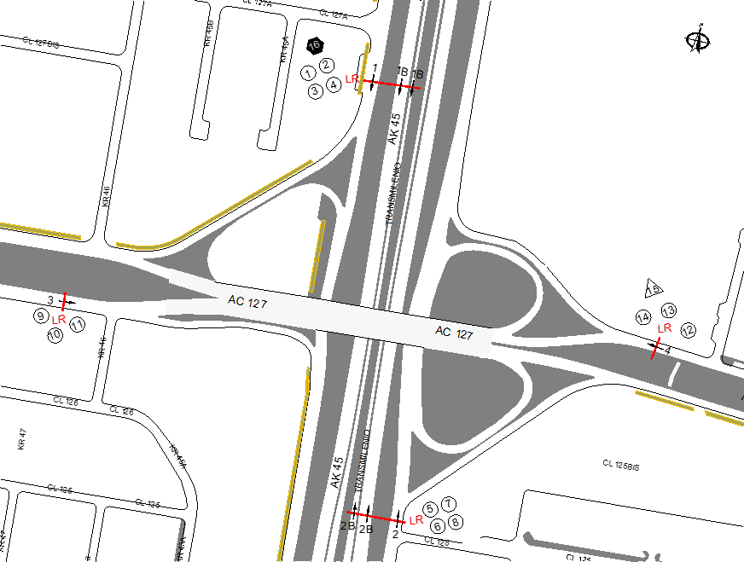
 |  |  |  | OBSERVACIONES DE LA TOMA DE INFORMACIÒN
 |  | AL | 2 | OBSERVACION |  |  |  |  | ACCESO
 |  | AT | 2.5 | SE PRESENTA CONGESTIÓN VEHICULAR A PARTIR DE LAS 6:45 HORAS NORMALIZANDO EL TRAFICO A LAS 10:00 HORAS |  |  |  |  | NORTE
 |  | BA | 2.5 | DURANTE EL PERIODO 16:00 – 16:15 HORAS SE PRESENTA CONGESTIÓN VEHICULAR POR CAMIÓN VARADO EN LA VÍA |  |  |  |  | NORTE
 |  | ESP | 2 | DESDE LAS 07:15 HORAS HASTA LAS 09:30 HORAS SE PRESENTA CONGESTIÓN VEHICULAR POR LA CALZADA RÁPIDA |  |  |  |  | NORTE
 |  | INT | 2 | SE PRESENTAN OBRAS DE REPARACIÓN EN LA CONECTANTE QUE VIENE DEL SUR AL ORIENTE |  |  |  |  | SUR
 |  | C2P | 2.5 | EXISTEN OBRAS DE REPARACIÓN EN EL ACCESO ORIENTE REDUCIÉNDOSE LA VÍA A UN (1) SOLO CARRIL |  |  |  |  | ORIENTE
 |  | C2G | 2.5 | SE PRESENTA CONGESTIÓN VEHICULAR DURANTE EL PERIODO 17:00 – 19:00 HORAS |  |  |  |  | NORTE
 |  | C3 | 2.5
 |  | C4 | 2.5
 |  | C5 | 2.5
 |  | C6 | 2.5
 |  | >C6 | 2.5
 |  | M | 0.5
 |  | BIC | 0.3

 |  | ANALISIS PUNTUAL
 |  | LA INTERSECCIÓN AVENIDA CARRERA 45 (AUTOPISTA NORTE) CON AVENIDA CALLE 127 (AVENIDA RODRIGO LARA BONILLA), SE ENCUENTRA UBICADA AL NORTE DE LA CIUDAD, EN LA LOCALIDAD DE USAQUÉN. LA AVENIDA CARRERA 45 TIENE CUATRO CALZADAS , DOS POR CADA SENTIDO DE CIRCULACIÓN, NORTE - SUR Y VICEVERSA, LAS CALZADAS LENTAS CUENTAN CON DOS CARRILES PARA LA CIRCULACIÓN DE TRÁFICO MIXTO Y LAS RÁPIDAS CONTIENEN TRES CARRILES PARA TRÁFICO MIXTO Y UN CARRIL EXCLUSIVO DEL SISTEMA TRANSMILENIO Y SU RESPECTIVO SEPARADOR CENTRAL, MIENTRAS LA AVENIDA CALLE 127 CUENTA CON DOS CALZADAS, UNA POR CADA SENTIDO DE CIRCULACIÓN, ORIENTE - OCCIDENTE Y VICEVERSA, CON DOS CARRILES PARA CADA UNA PERMITIENDO LA CIRCULACIÓN DE TRAFICO MIXTO ( INCLUYE TPC ), EL PASO DE ESTA AVENIDA ES SOBRE NIVEL DE LA AVENIDA CARRERA 45. EL VOLUMEN TOTAL AFORADO DURANTE EL DÍA FUE DE 275.010 VEHÍCULOS MIXTOS, DISTRIBUIDOS DE LA SIGUIENTE MANERA: EL 74,1% CORRESPONDEN A VEHÍCULOS LIVIANOS, EL 14,3% A MOTOS, EL 6,4% A TRANSPORTE PÚBLICO COLECTIVO (COLECTIVOS, BUSETA / BUSETON, BUSES) Y EL 4,2% A VEHÍCULOS DE CARGA. LOS PERÍODOS DE MÁXIMA DEMANDA SE PRESENTAN ENTRE LAS 14:00 Y LAS 15:00 HORAS, Y ENTRE LAS 17:00 Y LAS 18:00 HORAS. LA HORA PICO TOTAL DE LA INTERSECCIÓN SE REGISTRA ENTRE LAS 17:00-18:00 HORAS, PERIODO DURANTE EL CUAL SE MOVILIZA UN TOTAL DE 18.622 VEHÍCULOS MIXTOS, DE LOS CUALES EL 70,7% CORRESPONDE A VEHÍCULOS LIVIANOS, EL 18.4% A MOTOS, EL 6,1% A TRANSPORTE PUBLICO COLECTIVO Y MASIVO, EL 2,6% A TRANSPORTE DE CARGA Y POR ULTIMO SE ENCUENTRAN LAS BICICLETAS CON UNA PARTICIPACIÓN DEL 2,2%.

 |  | REGISTRO FOTOGRÁFICO
 |  | 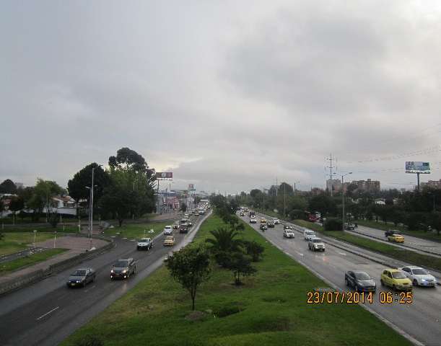 |  |  |  |  | 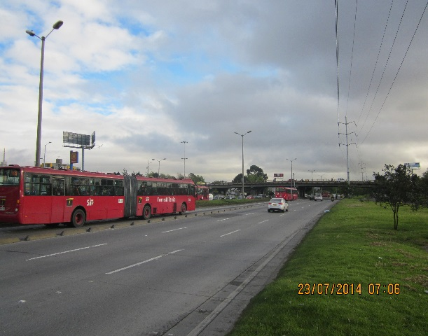

 |  | ACCESO NORTE |  |  |  |  | ACCESO SUR

 |  | 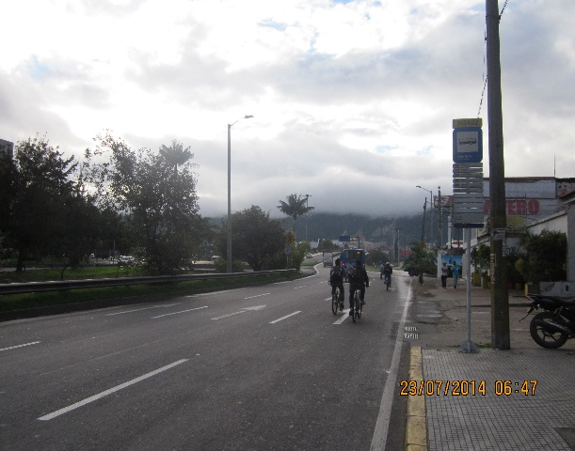 |  |  |  |  | 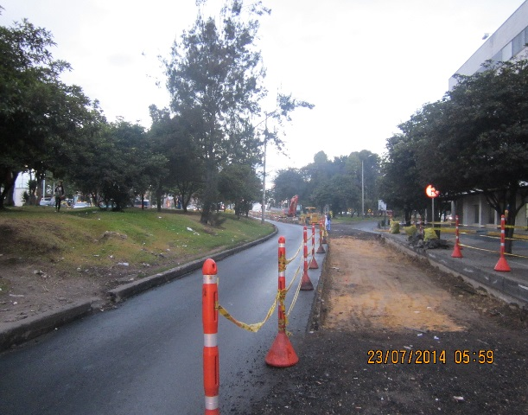

 |  | ACCESO OCCIDENTE |  |  |  |  | ACCESO ORIENTE

